総括表
令和7年度交差点交通量調査報告書
交差点名 |  |  |  | №28 宮の下（鶴見） 【-】 |  |  |  |  | 調査年月日 |  |  | 2025-11-11 |  |  |  | 天候 | 曇 り |  |  | 28
所在地 |  |  |  | 鶴見区下末吉１丁目 |  |  |  |  | 調査時間帯 |  |  | 7:00～19:00（12時間合計） |  |  |  |  |  |  |  | 宮の下（鶴見）
 |  |  |  |  |  |  |  |  |  |  |  |  |  |  |  |  |  |  |  | -
 |  |  |  |  |  |  |  |  |  |  |  |  |  |  |  |  |  |  |  | 鶴見区下末吉１丁目
 |  |  |  |  |  |  |  |  |  |  |  |  |  |  |  |  |  |  |  | 2025-11-11
 |  |  |  |  |  |  |  |  |  |  |  |  |  |  |  |  |  |  |  | 曇 り

宮の下

出典：つるみ区民生活マップ

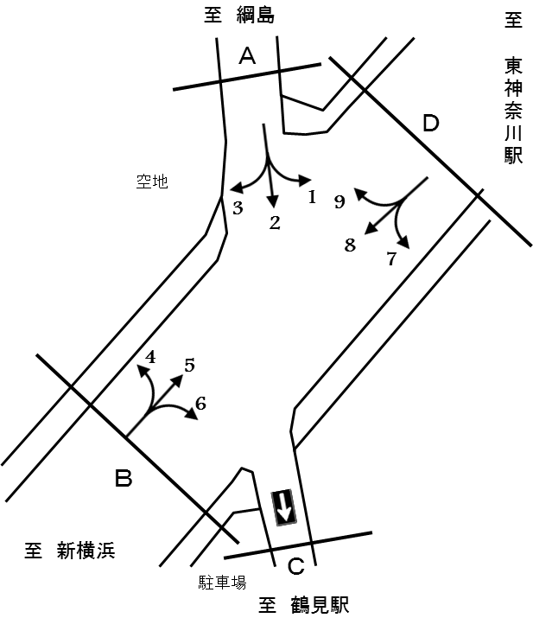

方向別交通量集計表
断面 | 方向 | 二輪車 | 乗用車 | バス | 小型 貨物車 | 大型 貨物車 | 大型計 | 小型計 | 合計 | 断面 | 方向 | 二輪車 | 乗用車 | バス | 小型 貨物車 | 大型 貨物車 | 大型計 | 小型計 | 合計
A | 1 | 26 | 507 | 50 | 143 | 54 | 104 | 650 | 754 | Ｄ | 7 | 23 | 192 | 0 | 61 | 9 | 9 | 253 | 262
 | 2 | 147 | 784 | 9 | 213 | 68 | 77 | 997 | 1,074 |  | 8 | 748 | 6,441 | 135 | 2,594 | 1,256 | 1,391 | 9,035 | 10,426
 | 3 | 80 | 453 | 8 | 168 | 36 | 44 | 621 | 665 |  | 9 | 2 | 0 | 0 | 0 | 0 | 0 | 0 | 0
 | 計 | 253 | 1,744 | 67 | 524 | 158 | 225 | 2,268 | 2,493 |  | 計 | 773 | 6,633 | 135 | 2,655 | 1,265 | 1,400 | 9,288 | 10,688
B | 4 | 96 | 482 | 3 | 228 | 47 | 50 | 710 | 760
 | 5 | 805 | 7,288 | 133 | 2,880 | 1,594 | 1,727 | 10,168 | 11,895
 | 6 | 0 | 0 | 0 | 0 | 0 | 0 | 0 | 0
 | 計 | 901 | 7,770 | 136 | 3,108 | 1,641 | 1,777 | 10,878 | 12,655

変動図
 | 調査年月日 | 調 査 方 向 案 内 図
 | 2025-11-11
 | 調査時間
 | 7：00～19：00（12時間）
 | 調査地点
 | №28 宮の下（鶴見） 【-】
 | 凡例
小型車
大型車混入率
大型車
 | 流入計Ａ（1+2+3） |  | 流入計Ａ（1+2+3） |  |  |  | 流出計Ａ（4+9） |  |  |  | 断面計Ａ
 |  |  |  | 小型車 | 大型車 | 大型車混入率 |  | 小型車 | 大型車 | 大型車混入率 |  | 小型車 | 大型車 | 大型車混入率
 |  |  | 7-8 | 256 | 18 | 6.6 | 7-8 | 44 | 3 | 6.4 | 7-8 | 300 | 21 | 6.5
 |  |  | 8-9 | 267 | 35 | 11.6 | 8-9 | 46 | 4 | 8.0 | 8-9 | 313 | 39 | 11.1
 |  |  | 9-10 | 241 | 26 | 9.7 | 9-10 | 55 | 5 | 8.3 | 9-10 | 296 | 31 | 9.5
 |  |  | 10-11 | 169 | 15 | 8.2 | 10-11 | 48 | 8 | 14.3 | 10-11 | 217 | 23 | 9.6
 |  |  | 11-12 | 168 | 13 | 7.2 | 11-12 | 47 | 5 | 9.6 | 11-12 | 215 | 18 | 7.7
 |  |  | 12-13 | 183 | 32 | 14.9 | 12-13 | 35 | 2 | 5.4 | 12-13 | 218 | 34 | 13.5
 |  |  | 13-14 | 171 | 21 | 10.9 | 13-14 | 71 | 7 | 9.0 | 13-14 | 242 | 28 | 10.4
 |  |  | 14-15 | 173 | 22 | 11.3 | 14-15 | 51 | 4 | 7.3 | 14-15 | 224 | 26 | 10.4
 |  |  | 15-16 | 174 | 17 | 8.9 | 15-16 | 62 | 5 | 7.5 | 15-16 | 236 | 22 | 8.5
 |  |  | 16-17 | 152 | 13 | 7.9 | 16-17 | 62 | 2 | 3.1 | 16-17 | 214 | 15 | 6.6
 |  |  | 17-18 | 162 | 8 | 4.7 | 17-18 | 103 | 0 | 0.0 | 17-18 | 265 | 8 | 2.9
 |  |  | 18-19 | 152 | 5 | 3.2 | 18-19 | 86 | 5 | 5.5 | 18-19 | 238 | 10 | 4.0
 | 流出計Ａ（4+9）

 | 断面計Ａ

自 動 車 交 通 量 時 間 変 動 図
 | 流入計Ｂ（4+5+6） |  | 流入計Ｂ（4+5+6） |  |  |  | 流出計Ｂ（3+8） |  |  |  | 断面計Ｂ
 |  |  |  | 小型車 | 大型車 | 大型車混入率 |  | 小型車 | 大型車 | 大型車混入率 |  | 小型車 | 大型車 | 大型車混入率
 |  |  | 7-8 | 1269 | 158 | 11.1 | 7-8 | 716 | 128 | 15.2 | 7-8 | 1985 | 286 | 12.6
 |  |  | 8-9 | 1088 | 190 | 14.9 | 8-9 | 732 | 146 | 16.6 | 8-9 | 1820 | 336 | 15.6
 |  |  | 9-10 | 903 | 234 | 20.6 | 9-10 | 588 | 182 | 23.6 | 9-10 | 1491 | 416 | 21.8
 |  |  | 10-11 | 824 | 200 | 19.5 | 10-11 | 641 | 158 | 19.8 | 10-11 | 1465 | 358 | 19.6
 |  |  | 11-12 | 734 | 162 | 18.1 | 11-12 | 782 | 163 | 17.2 | 11-12 | 1516 | 325 | 17.7
 |  |  | 12-13 | 716 | 161 | 18.4 | 12-13 | 743 | 105 | 12.4 | 12-13 | 1459 | 266 | 15.4
 |  |  | 13-14 | 813 | 165 | 16.9 | 13-14 | 715 | 143 | 16.7 | 13-14 | 1528 | 308 | 16.8
 |  |  | 14-15 | 848 | 148 | 14.9 | 14-15 | 744 | 109 | 12.8 | 14-15 | 1592 | 257 | 13.9
 |  |  | 15-16 | 849 | 141 | 14.2 | 15-16 | 809 | 98 | 10.8 | 15-16 | 1658 | 239 | 12.6
 |  |  | 16-17 | 881 | 88 | 9.1 | 16-17 | 1044 | 95 | 8.3 | 16-17 | 1925 | 183 | 8.7
 |  |  | 17-18 | 1003 | 68 | 6.3 | 17-18 | 1182 | 65 | 5.2 | 17-18 | 2185 | 133 | 5.7
 |  |  | 18-19 | 950 | 62 | 6.1 | 18-19 | 960 | 43 | 4.3 | 18-19 | 1910 | 105 | 5.2
 | 流出計Ｂ（3+8）

 | 断面計Ｂ

自 動 車 交 通 量 時 間 変 動 図
 | 流入計Ｃ（-） |  | 流入計Ｃ（-） |  |  |  | 流出計Ｃ（2+6+7） |  |  |  | 断面計Ｃ
 |  |  |  | 小型車 | 大型車 | 大型車混入率 |  | 小型車 | 大型車 | 大型車混入率 |  | 小型車 | 大型車 | 大型車混入率
 |  |  | 7-8 | 655 | 122 | 15.7 | 7-8 | 139 | 5 | 3.5 | 7-8 | 794 | 127 | 13.8
 |  |  | 8-9 | 673 | 140 | 17.2 | 8-9 | 145 | 19 | 11.6 | 8-9 | 818 | 159 | 16.3
 |  |  | 9-10 | 545 | 181 | 24.9 | 9-10 | 127 | 11 | 8.0 | 9-10 | 672 | 192 | 22.2
 |  |  | 10-11 | 605 | 155 | 20.4 | 10-11 | 88 | 5 | 5.4 | 10-11 | 693 | 160 | 18.8
 |  |  | 11-12 | 749 | 159 | 17.5 | 11-12 | 86 | 0 | 0.0 | 11-12 | 835 | 159 | 16.0
 |  |  | 12-13 | 720 | 102 | 12.4 | 12-13 | 96 | 12 | 11.1 | 12-13 | 816 | 114 | 12.3
 |  |  | 13-14 | 691 | 140 | 16.8 | 13-14 | 97 | 8 | 7.6 | 13-14 | 788 | 148 | 15.8
 |  |  | 14-15 | 724 | 105 | 12.7 | 14-15 | 110 | 13 | 10.6 | 14-15 | 834 | 118 | 12.4
 |  |  | 15-16 | 785 | 96 | 10.9 | 15-16 | 91 | 6 | 6.2 | 15-16 | 876 | 102 | 10.4
 |  |  | 16-17 | 1032 | 96 | 8.5 | 16-17 | 96 | 7 | 6.8 | 16-17 | 1128 | 103 | 8.4
 |  |  | 17-18 | 1165 | 62 | 5.1 | 17-18 | 92 | 0 | 0.0 | 17-18 | 1257 | 62 | 4.7
 |  |  | 18-19 | 944 | 42 | 4.3 | 18-19 | 83 | 0 | 0.0 | 18-19 | 1027 | 42 | 3.9
 | 流出計Ｃ（2+6+7）

 | 断面計Ｃ

自 動 車 交 通 量 時 間 変 動 図
 | 流入計Ｄ（7+8+9） |  | 流入計Ｄ（7+8+9） |  |  |  | 流出計Ｄ（1+5） |  |  |  | 断面計Ｄ
 |  |  |  | 小型車 | 大型車 | 大型車混入率 |  | 小型車 | 大型車 | 大型車混入率 |  | 小型車 | 大型車 | 大型車混入率
 |  |  | 7-8 | 655 | 122 | 15.7 | 7-8 | 1281 | 162 | 11.2 | 7-8 | 1936 | 284 | 12.8
 |  |  | 8-9 | 673 | 140 | 17.2 | 8-9 | 1105 | 196 | 15.1 | 8-9 | 1778 | 336 | 15.9
 |  |  | 9-10 | 545 | 181 | 24.9 | 9-10 | 919 | 243 | 20.9 | 9-10 | 1464 | 424 | 22.5
 |  |  | 10-11 | 605 | 155 | 20.4 | 10-11 | 821 | 199 | 19.5 | 10-11 | 1426 | 354 | 19.9
 |  |  | 11-12 | 749 | 159 | 17.5 | 11-12 | 736 | 166 | 18.4 | 11-12 | 1485 | 325 | 18.0
 |  |  | 12-13 | 720 | 102 | 12.4 | 12-13 | 745 | 176 | 19.1 | 12-13 | 1465 | 278 | 15.9
 |  |  | 13-14 | 691 | 140 | 16.8 | 13-14 | 792 | 168 | 17.5 | 13-14 | 1483 | 308 | 17.2
 |  |  | 14-15 | 724 | 105 | 12.7 | 14-15 | 840 | 149 | 15.1 | 14-15 | 1564 | 254 | 14.0
 |  |  | 15-16 | 785 | 96 | 10.9 | 15-16 | 846 | 145 | 14.6 | 15-16 | 1631 | 241 | 12.9
 |  |  | 16-17 | 1032 | 96 | 8.5 | 16-17 | 863 | 93 | 9.7 | 16-17 | 1895 | 189 | 9.1
 |  |  | 17-18 | 1165 | 62 | 5.1 | 17-18 | 953 | 73 | 7.1 | 17-18 | 2118 | 135 | 6.0
 |  |  | 18-19 | 944 | 42 | 4.3 | 18-19 | 917 | 61 | 6.2 | 18-19 | 1861 | 103 | 5.2
 | 流出計Ｄ（1+5）

 | 断面計Ｄ

自 動 車 交 通 量 時 間 変 動 図

